ケース
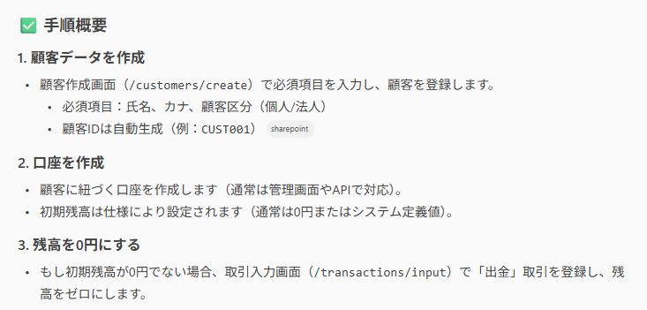
ケース
 | 口座残高0のテストデータを作成したい場合

プロンプト
 | 口座残高0のテストデータを打鍵で作成したいです。手順を教えてください。

回答

